Budsjett 2023
Budsjett IL Aasguten friidrett 2023


 | 2023
INNTEKTER:
Inntekt andre stevner | kr 16,000.00
Inntekt egne stevner | kr 10,000.00
Sponsorinntekter | kr 17,000.00
LAM | kr 17,383.00
MVA | kr 13,494.00
Else Torkildsen | kr 14,050.00

SUM INNTEKTER | kr 87,927.00
KOSTNADER:
Andre stevner | kr 10,000.00
Idrettsskole / egne stevner | kr 57,000.00
Lønn trenere | kr 3,000.00
Forsikringspremie | kr 2,373.00
Friidrettskretsen | kr 4,800.00
Lys, varme | kr 2,500.00
Kontorrekvisita | kr 3,000.00
Bank og kortgebyr | kr 350.00

SUM KOSTNADER | kr 83,023.00
RESULTAT | kr 4,904.00

Fordeling 2021
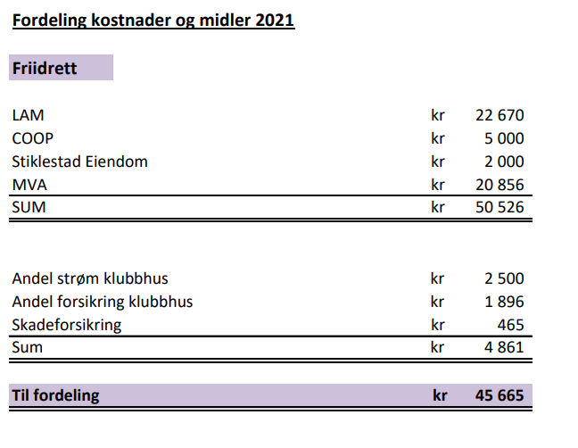

Fordeling 2020
